1GD-FR-0020
 |  |  |  |  |  | PROCESO DE GESTIÓN DOCUMENTAL |  |  |  |  |  |  |  |  | POLICÍA NACIONAL
Código:1GD-FR-0020
Fecha: 04/07/2018 |  |  |  |  |  | DIAGNÓSTICO INTEGRAL PARA LOS ARCHIVOS DE LA POLICÍA NACIONAL
Versión: 0

CIUDAD: Facatativá |  |  |  |  |  |  |  |  | FECHA ELABORACIÓN DEL DIAGNÓSTICO: 14 de Abril de 2020
RESPONSABLE DEL DILIGENCIAMIENTO: Intendente. ANDRES ANTOLINEZ HERNANDEZ
A. IDENTIFICACIÓN
CÓDIGO Y NOMBRE DE LA UNIDAD: 4.14.4.1 ESCUELA NACIONAL DE CARABINEROS "ALFONSO LOPEZ PUMAREJO"
FECHA DE CREACIÓN DE LA UNIDAD: 18/07/1962 |  |  |  |  |  |  |  |  | ACTO ADMINISTRATIVO DE CREACIÓN DE LA UNIDAD: Rresolución 2698 del 16 de febrero de 1959
DIRECCIÓN DE LA UNIDAD: Kilómetro 4 Vía Mancilla Hacienda las Margaritas Facatativá Cundinamarca. |  |  |  |  |  |  |  |  | ACTO ADMINISTRATIVO VIGENTE DE LA UNIDAD: Resolución 00515 22 febrero 2012
CORREO ELECTRÓNICO DE LA UNIDAD: escar.archivo@policia.gov.co |  |  |  |  |  |  |  |  | TELÉFONO: 8 43 09 14 |  |  |  |  |  |  |  | IP: 20627
A.1 DIRECTOR, COMANDANTE O JEFE DE LA UNIDAD:
NOMBRE: |  | HECTOR JORGE RODRIGUEZ CASTELLANOS
GRADO: |  | Coronel
CARGO: |  | Director Escuela Nacional de Carabineros
TIEMPO EN EL CARGO: |  |  | 3 meses
A.2 ADMINISTRACIÓN DEL ARCHIVO
Jefe Grupo de Gestión Documental
NOMBRES Y APELLIDOS: ANDRES ANTOLINEZ HERNANDEZ |  |  |  |  |  |  |  |  | CAPACITACIÓN O CURSOS EN GESTIÓN DOCUMENTAL Y ARCHIVÍSTICA
GRADO: INTENDENTE |  |  |  |  |  |  |  |  | 1 | Curso de organización documental
CARGO: JEFE DE GESTIÓN DOCUMENTAL |  |  |  |  |  |  |  |  | 2 | Curso Administración Documental en el Entorno Laboral
TIEMPO EN EL PROCESO DE GESTIÓN DOCUMENTAL: 3 AÑOS 7 MESES |  |  |  |  |  |  |  |  | 3
TIEMPO EN LA INSTITUCIÓN : 19 AÑOS 7 MESES 2 DIAS |  |  |  |  |  |  |  |  | 4
CORREO INSTITUCIONAL: andres.antolinez@correo.policia.gov.co |  |  |  |  |  |  |  |  | 5
No. CELULAR: 3175702864 |  |  |  |  |  |  |  |  | 6
No IP DE LA OFICINA Y/O GRUPO: N/A |  |  |  |  |  |  |  |  | 7
CONDICIÓN MÉDICO LABORAL: APTO |  |  |  |  |  |  |  |  | 8
Funciones del Jefe Grupo de Gestión Documental
1 | Supervisar el trámite en las ventanillas únicas de la documentación oficial a través de mecanismos para que se garantice el manejo expedito y controlado de la correspondencia.
2 | Verificar el cumplimiento a los lineamientos del proceso de gestión documental, respecto al control de registros para que se ejecuten las directrices y regulaciones de los entes competentes.
3 | Supervisar la ejecución del procedimiento archivo central con el fin de garantizar la disponibilidad e integridad de los activos de información para la consulta.
4 | Proyectar las modificaciones o actualizaciones de las tablas de retención documental cuando se requiera, para el trámite respectivo ante el comité de archivo de la unidad.
5 | Brindar la información que corresponda de acuerdo a la naturaleza del cargo, a quien la requiera, siguiendo los lineamientos de la normativa establecida.
6 | Realizar las actividades establecidas en la gestión documental, aplicando la normativa vigente.
7 | Guardar la reserva y confidencialidad de los documentos e información que sea de su conocimiento dentro del cumplimiento.
Responsable Archivo Central
NOMBRES Y APELLIDOS: |  |  |  |  |  |  |  |  | CAPACITACIÓN O CURSOS EN GESTIÓN DOCUMENTAL Y ARCHIVÍSTICA
GRADO: |  |  |  |  |  |  |  |  | 1
CARGO: |  |  |  |  |  |  |  |  | 2
TIEMPO EN EL PROCESO DE GESTIÓN DOCUMENTAL: |  |  |  |  |  |  |  |  | 3
TIEMPO EN LA INSTITUCIÓN: |  |  |  |  |  |  |  |  | 4
CORREO INSTITUCIONAL: |  |  |  |  |  |  |  |  | 5
No. CELULAR: |  |  |  |  |  |  |  |  | 6
No IP DE LA OFICINA Y/O GRUPO: |  |  |  |  |  |  |  |  | 7
CONDICIÓN MÉDICO LABORAL: |  |  |  |  |  |  |  |  | 8
Funciones del Responsable Archivo Central
1 | Supervisar el trámite en las ventanillas únicas de la documentación oficial a través de mecanismos para que se garantice el manejo expedito y controlado de la correspondencia.
2 | Verificar el cumplimiento a los lineamientos del proceso de gestión documental, respecto al control de registros para que se ejecuten las directrices y regulaciones de los entes competentes.
3 | Supervisar la ejecución del procedimiento archivo central con el fin de garantizar la disponibilidad e integridad de los activos de información para la consulta.
4 | Proyectar las modificaciones o actualizaciones de las tablas de retención documental cuando se requiera, para el trámite respectivo ante el comité de archivo de la unidad.
5 | Brindar la información que corresponda de acuerdo a la naturaleza del cargo, a quien la requiera, siguiendo los lineamientos de la normativa establecida.
6 | Realizar las actividades establecidas en la gestión documental, aplicando la normativa vigente.
7 | Guardar la reserva y confidencialidad de los documentos e información que sea de su conocimiento dentro del cumplimiento.
TALENTO HUMANO
GRADO | APELLIDOS Y NOMBRES |  |  |  | CÉDULA | CARGO ACTUAL | No. De Celular | TIEMPO DE SERVICIO EN LA UNIDAD |  |  | TIEMPO EN EL PROCESO DE GESTIÓN DOCUMENTAL |  |  | NIVEL ACADÉMICO |  |  |  |  | CONDICIÓN MÉDICO LABORAL
 |  |  |  |  |  |  |  | Años | Meses | Días | Años | Meses | Días
IT | ANTOLINEZ HERNANDEZ ANDRES |  |  |  | 80028714 | JEFE GUGED | 3175702864 | 2 | 2 | 0 | 2 | 2 | 0 | TECNICO |  |  |  |  | APTO
APA11 | CEDIEL GOMEZ HECTOR MAURICIO |  |  |  | 11435682 | RADICADOR | 3115508711 | 27 | 0 | 0 | 0 | 2 | 0 | TECNICO |  |  |  |  | APTO
ADS10 | ROMERO SUESCUN EDGAR |  |  |  | 11436955 | AUXILIAR ARCHIVO | 3209607105 | 25 | 0 | 0 | 0 | 3 | 0 | TECNICO |  |  |  |  | APTO

A.3 NIVEL Y TIPO DE ARCHIVO
NIVEL DE LA UNIDAD |  |  |  |  | Asesor |  | Control |  | Operativo |  |  |  | Administrativo |  |  |  |  | Docente
 |  |  |  |  |  |  |  |  |  |  |  |  |  |  |  |  |  | x
JURISDICCIÓN |  |  |  |  | Dirección |  |  | Oficina Asesora |  |  | Región |  | Metropolitana |  | Departamento |  |  | Escuela de Policía |  |  |  | Centro de Instrucción
 |  |  |  |  |  |  |  |  |  |  |  |  |  |  |  |  |  | Escuela Nacional de Carabineros Alfonso Lopez Pumarejo
MISIÓN DE LA UNIDAD |  |  |  |  | La Escuela Nacional de Carabineros Alfonso López Pumarejo, tiene como misión formar y capacitar integralmente el talento humano en la policía nacional de Colombia, atreves del proyecto educativo institucional con el propósito de desarrollar competencias para el servicio de policía. Con énfasis en el respeto de los derecho humanos y en cumplimiento de las funciones de docencia, investigación y proyección social, con el fin de contribuir a la satisfacción de las necesidades de seguridad y convivencia ciudadana.
SISTEMA DE ARCHIVO |  |  |  |  | Centralizado |  |  |  |  |  |  | Descentralizado
 |  |  |  |  |  |  |  |  |  |  |  | X
CLASES DE ARCHIVOS |  |  |  |  | Archivo de Gestión |  | Archivo de Central |  | Archivo Intermedio |  |  | Archivo Histórico |  |  | Número de Depósitos
 |  |  |  |  | X |  | X |  |  |  |  |  |  |  | 1
NUMERO DE DEPENDENCIAS |  |  |  |  | Operativas |  |  |  |  |  |  |  | Administrativas
...
B1. DATOS GENERALES Y UBICACIÓN DEL DEPÓSITO DE ARCHIVO
Cuenta con extintores CO2 (cuantos): |  |  |  |  |  |  | 0 | Termohigrómetros |  |  |  |  | 1 | Puestos de Trabajo |  |  |  |  |  |  | 3
Cuenta con extintores Multipropósito(cuantos): |  |  |  |  |  |  | 4 | Equipos de Computo |  |  |  |  | 3 | Teléfonos |  |  |  |  |  |  | N/A
Cuenta con extractores de aire (cuantos): |  |  |  |  |  |  | N/A | Escáneres |  |  |  |  | 1 | Unidades de Conservación (Cajas) |  |  |  |  |  |  | 1972
Cuenta con sensores de movimiento: |  |  |  |  |  |  | 3 | Impresoras |  |  |  |  | 1 | Unidades de Conservación (Carpetas) |  |  |  |  |  |  | 13756
Deshumidificadores |  |  |  |  |  |  | 1 | Fotocopiadoras |  |  |  |  | 0 | Equipos de Microfilmación |  |  |  |  |  |  | 0
Otros, cuales?
EVIDENCIA FOTOGRÁFICA
SE DEBERÁ ANEXAR FOTOGRAFÍAS QUE DEN CUANTA DE LAS CONDICIONES TÉCNICAS MÍNIMAS QUE PRESENTA LA ESTRUCTURA DEL ARCHIVO, EQUIPAMIENTO Y MOBILIARIO, ESTANTERÍA, SEÑALÉTICA Y SEGURIDAD, LAS ÁREAS COLINDANTES Y EL ESTADO DE LA INFORMACIÓN ADMINISTRADA POR LA UNIDAD

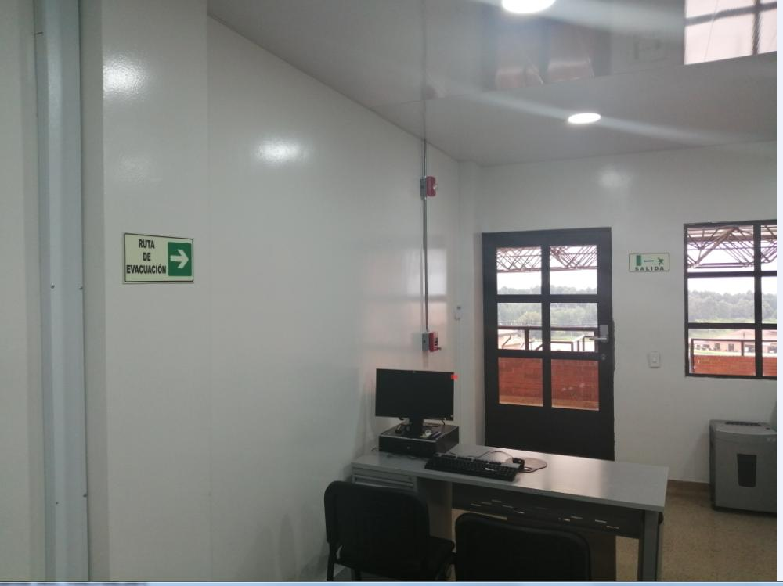
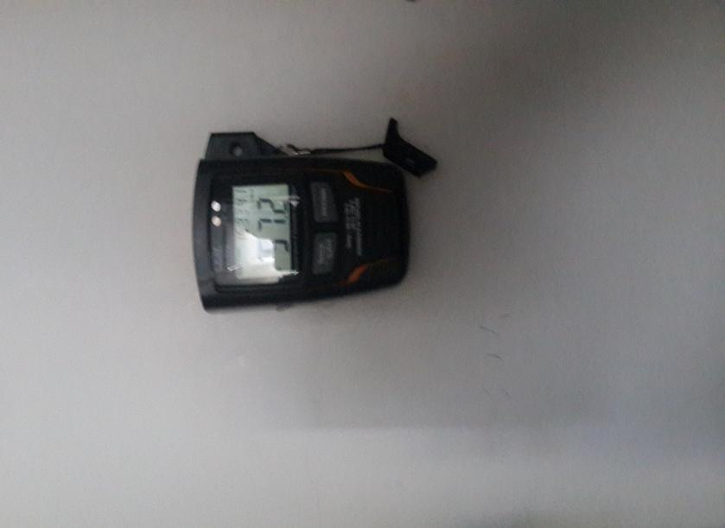
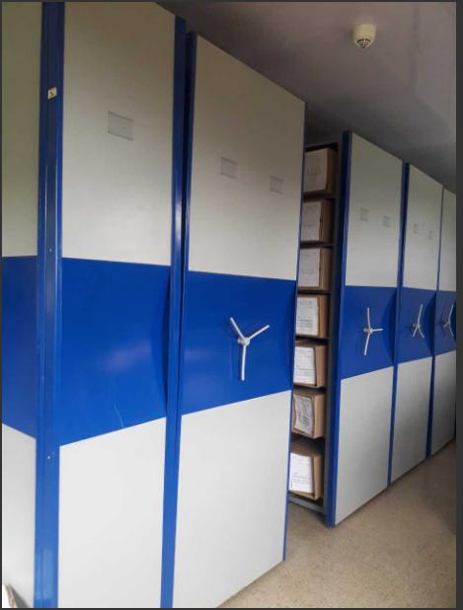
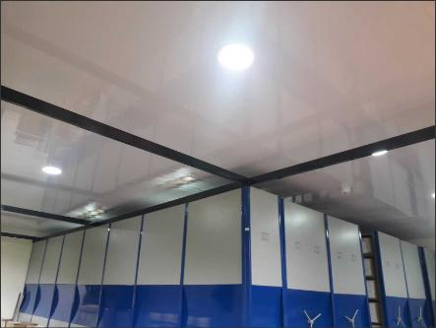

C. CARACTERÍSTICAS DE LA DOCUMENTACIÓN
IDENTIFICACIÓN DEL FONDO ACUMULDADO O DOCUMENTAL
UNIDAD POLICIAL |  |  |  |  |  |  |  |  |  | DEPENDENCIA PRODUCTORA:
ACERVO DOCUMENTAL
Fechas Extremas Acervo Documental |  |  |  |  | Cantidades de Unidades de Conservación Cajas |  | Cantidad Soporte Documental
Fecha Inicial |  |  |  |  |  |  | Archivo de Gestión | Papel (carpetas) | Análogo | Digital | Planos | Libros | Videos | Fotografías |  | Cintas |  | Microfilmes |  | Magnéticos y ópticos |  | Pergaminos
...
B. Inspección y mantenimiento de sistemas de almacenamiento e instalaciones físicas |  |  |  |  |  | Archivo central
C. Saneamiento ambiental: desinfección, desratización y desinsectación |  |  |  |  |  | Archivo central |  |  | Aseo a Instalaciones |  |  | Cronogramas de limpieza |  |  | SEMANAL
D. Monitoreo y control de condiciones ambientales |  |  |  |  |  | Archivo central |  |  | Control de Termohigrometro |  |  | Control de Planilla |  |  | DIARIO
E. Almacenamiento y re-almacenamiento |  |  |  |  |  | Archivo central |  |  | Cambios de cajas por deterioro |  |  | Fotografica |  |  | MENSUAL
F. Prevención de emergencias y atención de desastres. |  |  |  |  |  | Archivo central |  |  | SE CUENTA CON UN PLAN DE PREVENCIÓN DE EMERGENCIAS Y ATENCIÓN DE DESASTRES |  |  | PLAN DE PREVENCIÓN DE EMERGENCIAS Y ATENCIÓN DE DESASTRES |  |  | DIARIO
PLAN DE CONSERVACIÓN PREVENTIVA
Programa |  |  |  |  |  | Clase de Archivo |  |  | Actividad |  |  | Evidencia |  |  | periodicidad |  |  |  |  | Observaciones
A. Preservación digitla a largo plazo |  |  |  |  |  | N/A |  |  | N/A |  |  | N/A |  |  | N/A |  |  |  |  | N/A
EVIDENCIA FOTOGRÁFICA
SE DEBERÁ ANEXAR FOTOGRAFÍAS QUE DEN CUANTA DE LAS CONDICIONES DE ORGANIZACIÓN, ADMINISTRACIÓN, CUSTODIA Y CONSERVACIÓN DE LOS ACERVOS DOCUMENTALES
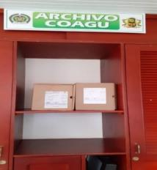
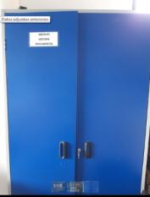
Plan de conservación de preventiva
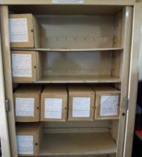
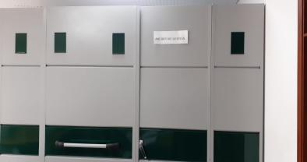
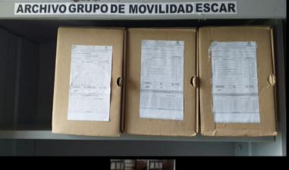
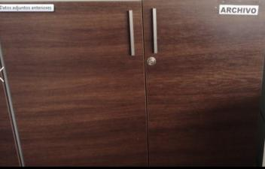
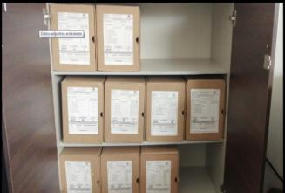
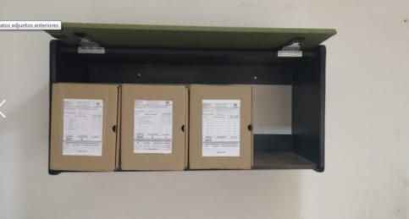
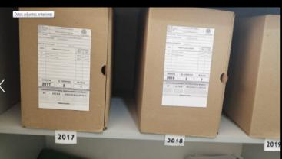
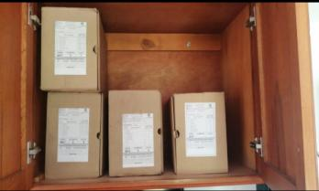
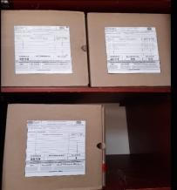
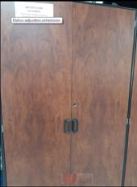
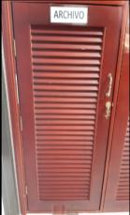

 | jefa
 | JEFA | RECON |  | COAGU |  | GUMOV |  | SUDIR |  | PLANE |  | JEFAT |  | GRUFI |  | DIREC |  |  | SSGT | ASJUR | GUGED |  | ARECA

Fecha de Elaboración |  |  | 1 | 9 | 2021 |  | Fecha de Elaboración |  | 1 | 9 | 2021 |  |  |  | VISTO BUENO JEFE DE LA UNIDAD
Diagnostico Elaborado por: |  |  | IT ANDRES ANTOLINEZ HERNANDEZ |  |  |  | Jefe Grupo de Gestión Documental |  | IT ANDRES ANOLINEZ HERNANDEZ |  |  |  |  |  | Comandante de Unidad |  | CR JORGE RODRIGUEZ CASTELLANOS
 |  |  | Grado Nombres y Apellidos |  |  |  |  |  | Grado Nombres y Apellidos |  |  |  |  |  |  | Grado Nombres y Apellidos

Firma |  |  |  |  |  |  | Firma |  |  |  |  |  |  |  |  | Firma
...

